Sheet1
Links

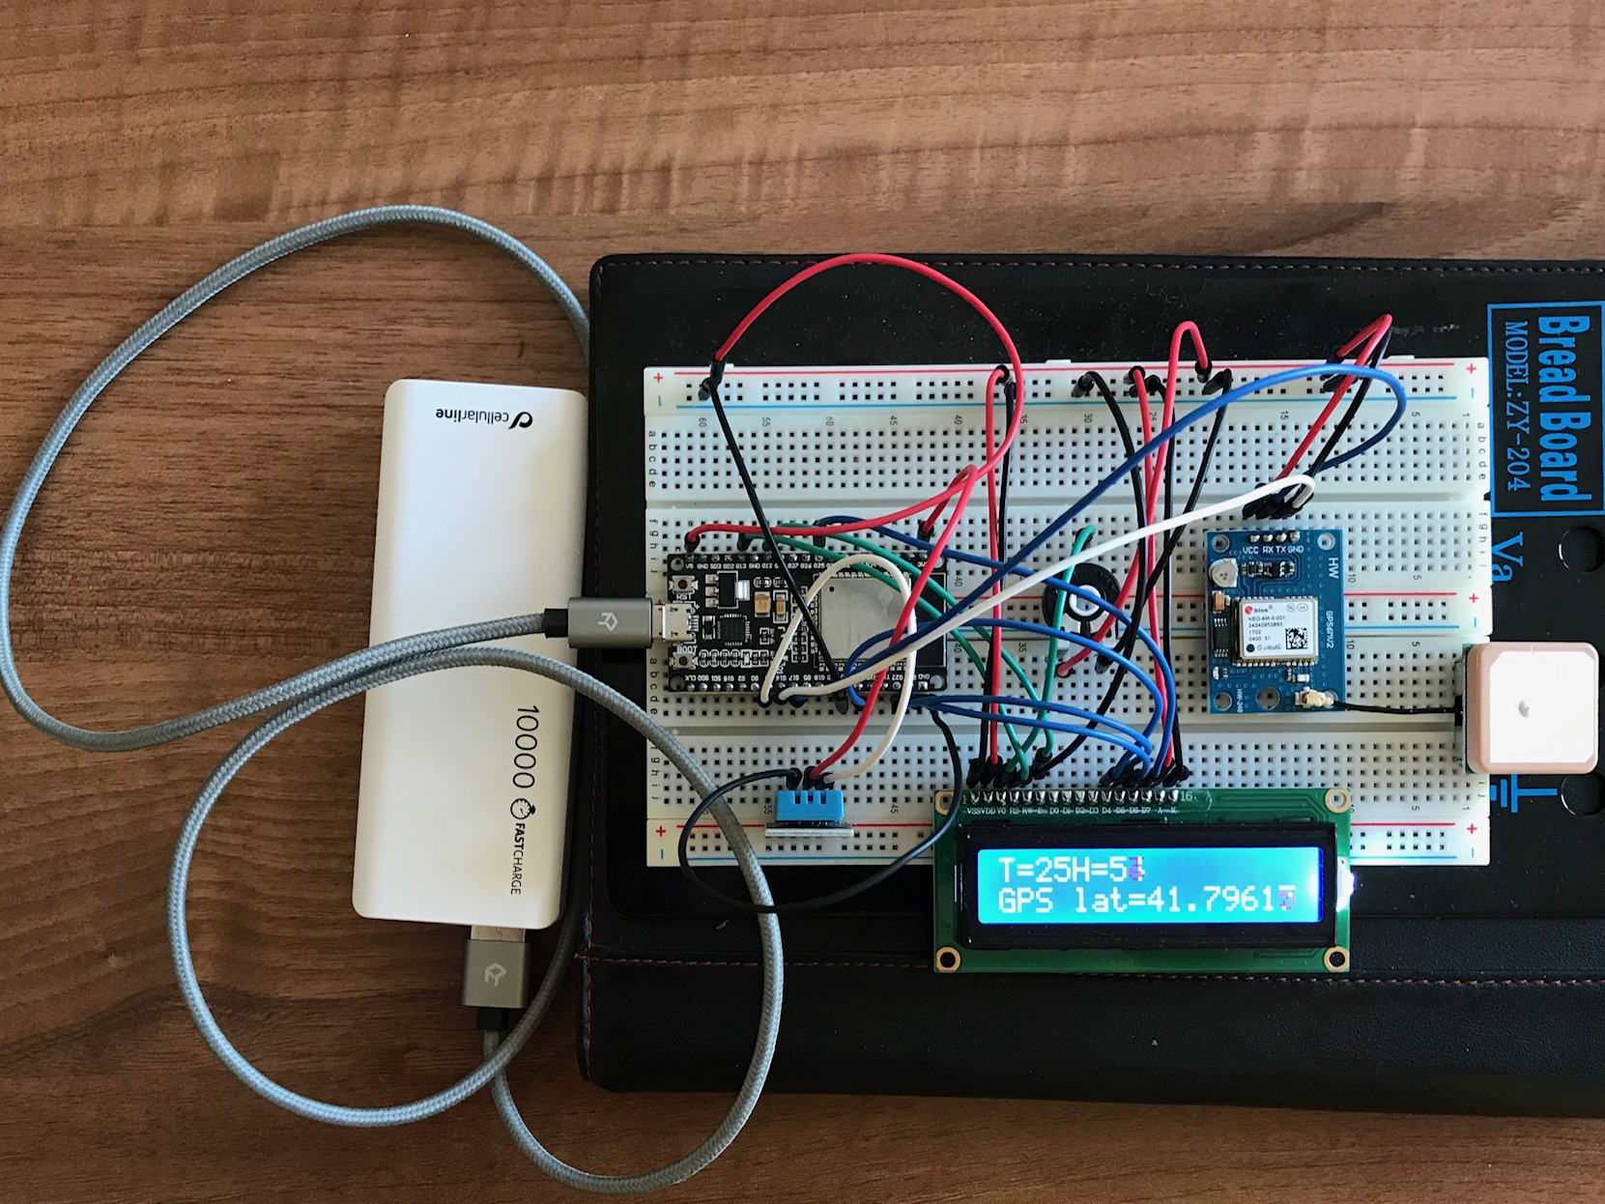
ESP32 | LCD1602 | Potenziometer | DHT11 | Ublox NEO-6m | Power Supply 5v | Power Supply 3v
V5 |  |  |  | + | +
Gnd |  |  |  | - | -
G17 (TX2) |  |  |  | RX
G16 (RX1) |  |  |  | TX
 |  |  | Gnd |  |  | -
 |  |  | + |  |  | +
G4 |  |  | data
 | VSS |  |  |  | -
 | VDD |  |  |  | +
 |  | + |  |  | +
 |  | - |  |  | -
 | V0 | data
G13 | RS
 | RW |  |  |  | -
G12 | En
G21 | D4
G22 | D5
G23 | D6
G25 | D7

